Лист1
Наименование | Описание | Фото | Закупка | Цена без НДС USD | Стоимость с НДС USD | Курс 2,01 | РРЦ BYN с НДС | Наценка продавца | Видео
Yeelight LED Ceiling Light | Лампа подключается к стандартной электросети. Внутри находятся 240 диодов производства Limiteds/OSRAM, которые обеспечивают световой поток на уровне 1800 люмен при цветовой температуре 4000 К. Температура света можно изменять в пределах от 2700 до 6500 К, что позволяет получить как очень «теплый» желтый свет, так и максимально «холодный» бело-синий. Яркость изменяется от 0,1 до 1800 люмен. Максимальное энергопотребление — 28 Вт, в режиме простоя, когда лампа подключена к домашней сети Wi-Fi и по Bluetooth к пульту — 1,3 Вт. | 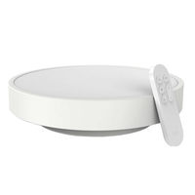 | 46.9 | $65.24 | $78.29 | 164.40 | 199.00 | 21.04% | https://www.youtube.com/watch?v=ezfsI05k0Cg
Yeelight LED Ceiling Light 480mm (Galaxy) (Звездная) | Лампа Yeelight с коэффициентом цветопередачи Ra 95, поддержкой 16 миллионов цветовых оттенков, яркостью от 2200 до 3500 люменов и регулировкой цветовой температуры в пределах 2700К-6000К, позволит настроить максимально равномерное освещение, создав «сказочное» пространство своей мечты. Настройка яркости в 0.1 люмен позволит «превратить» светильник в луну, которая создаст максимально комфортные условия для того, чтобы вы быстро уснули. Так же, вы можете настроить подобную яркость для просмотра кинофильмов или чтобы комфортно передвигаться в пределах комнаты. Yeelight Smart LED Ceiling Light посредством Bluetooth соединения может быть связан с вашим умным браслетом и считывать с его помощью состояние вашего организма, в т.ч. контролировать цикла сна. Ориентируясь на них, светильник включает тот или иной режим освещения. Теперь нет необходимости вставать с нагретой кровати и выключать свет перед сном – все произойдет автоматически, как только поступят соответствующие сигналы. Плотно прилегающие части конструкции обеспечивают степень защиты IP50 и эффективно решают проблему скапливания пыли и насекомых внутри плафона. Вам больше не придется волноваться о таких пустяках. | 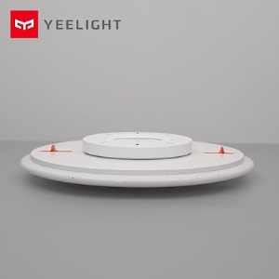 | 57.77 | $81.70 | $98.04 | 205.88 | 249.00 | 20.94% | https://www.youtube.com/watch?v=_DpkubT9z6k&t=50s
Yeelight LED Ceiling Light 650mm (White) | Yeelight LED Ceiling Light – весьма эргономичная потолочная лампа обладающая универсальный дизайном, способна обеспечить качественное и приятное освещение в вашем доме. В потолочном светильнике Yeelight применяется светодиоды с высоким показателем цветопередачи (коэффициент Ra 95), обеспечивающие более естественный для привычного восприятия свет, без искажения цветов. Специальный соединительный блок способствуют быстрой установки лампы или ее демонтажа при переезде или ремонте в квартире. Yeelight LED Ceiling Light – это умное освещение. Ведь лампа управляется со смартфона, с помощью которого вы сможете настроить наиболее комфортный свет, как для повседневного времяпровождения так и для разных торжественных событий. Плотно прилегающие части конструкции обеспечивают степень защиты IP50 и эффективно решают проблему скапливания пыли и насекомых внутри плафона. Вам больше не придется волноваться о таких пустяках. | 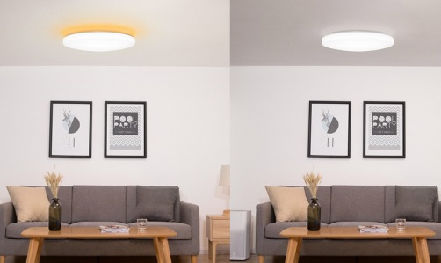 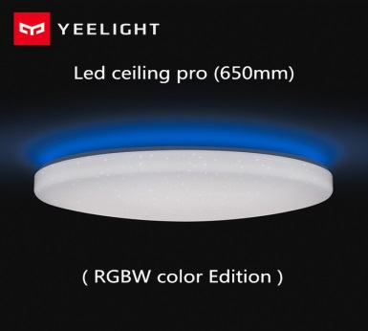 | 100.3 | $145.33 | $174.40 | 366.24 | 449.00 | 22.60% | https://www.youtube.com/watch?v=UNoQE7fwA6w
YEELIGHT LED Desk Lamp(Standard) | Работая над Yeelight LED Table Lamp, дизайнеры стремились создать практичное, но в то же время изящное устройство. Расположенный на тонкой и длинной ножке широкий рожок создает не только большой световой поток, но и неповторимый дизайн всего устройства. Лампа оснащена 60 светодиодами разной температуры света (30 с теплым светом и 30 с холодным, установлены поочередно) с возможностью настраивать температуру света в пределах 2700К-6500К (Широкий диапазон). Встроенный литий-ионный аккумулятор емкостью 2000 мАч (Стандарт GB3 1241) обеспечивает до 5 часов работы лампы в нормальном режиме. Вы можете взять ее с собой куда угодно – в общежитие, библиотеку, на работу или на улицу, и она никогда не оставит Вас в темноте. |  | 14.7 | $23.06 | $27.67 | 58.11 | 79.00 | 35.94%
YEELIGHT LED Desk Lamp (Regargable) Заряжаемая |  | 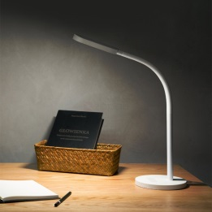 | 18.5 | $29.02 | $34.83 | 73.14 | 99.00 | 35.36% | https://www.youtube.com/watch?v=K4rw7L06YYs
Yeelight Ambient Lamp | Candela - единственная в мире интеллектуальная свеча, использующая новейшую технологию Bluetooth (BLE) Mesh, сочетающую теплый комфорт при свечах с удобством и контролем умных технологий. Технология BLE Mesh позволяет до 30 000 устройств Candelas взаимодействовать друг с другом. Встроенная батарея 2100 мАч позволяет лампе работать около 8 часов без подзарядки, а в режиме ожидания - около 3 месяцев. Устройство как нельзя кстати пригодится и в путешествиях, и в создании романтической обстановки или атмосферы праздника. | 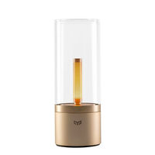 | 28.76 | $41.97 | $50.37 | 105.77 | 129.00 | 21.97% | https://www.youtube.com/watch?v=DuIW9GxrILI
Xiaomi Mi Bedside Lamp <1700-6500 К, 10W, > | Домашний прикроватный светильник Засыпайте под мягким, теплым, уютным светом 16 миллионов цветов, Сенсорная панель управления, Широкий световой охват, Удаленное управление по Wi-Fi или Bluetooth | 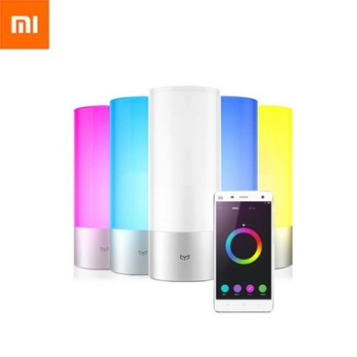 | 36 | $48.16 | $57.79 | 121.36 | 129.00 | 6.30% | https://www.youtube.com/watch?v=fwss27qzOyM
Xiaomi MiJia Table LED light <2700-6500 К, 6W, 4 режима яркости, WiFi> | Mi Table LED light разработана специально для настольного использования. Утонченный дизайн, строгие линии в сочетании с компактностью делают лампу не только полезным осветительным прибором, но частью декора вашего smart дома. Лампа имеет четыре основных режима работы – режим фокусировки, чтения, персонального компьютера, детский режим. Вы получаете Smart-лампу, которая способствует созданию комфортной атмосферы при любом сценарии использования. При минимальных габаритах прибора высокоэффективные диоды обеспечивают максимальную освещенность рабочей зоны. | 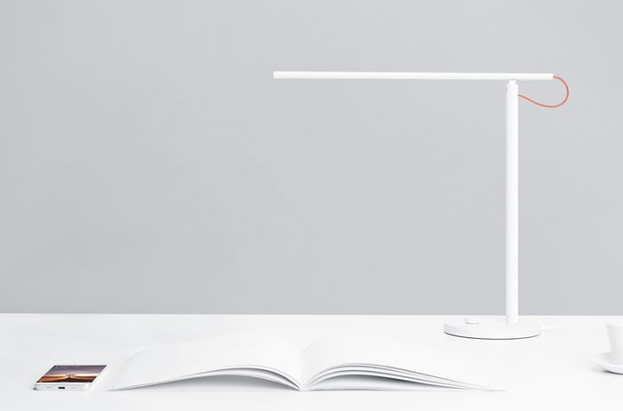 | 24 | $33.57 | $40.28 | 84.58 | 99.00 | 17.04% | https://www.youtube.com/watch?v=ytvecgQOqmU
Xiaomi Mi Motion-Activated Night Light <2700K, Light+motion sensor> | Установив Xiaomi Mi Motion-Activated Night Light в коридоре, возле кровати, кладовке или даже в багажнике автомобиля, вы обеспечите себя автономным источником освещения, который активируется лишь тогда, когда это необходимо. В Xiaomi Night Light установлены инфракрасный датчик и датчик света. Первый позволяет определять движение объекта в зоне своего действия, а второй — активирует работу светильника только в плохо освещаемом помещении. Источником питания являются три батарейки типа АА (не входит в комплект поставки) | 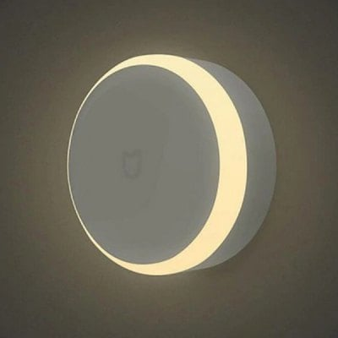 | 7 | $10.22 | $12.26 | 25.74 | 39.00 | 51.50% | https://www.youtube.com/watch?v=4U5aspHLZEA

 |  |  |  |  |  |  |  | ИТОГО

